测试总况
测试报告总概况
测试概括
APP名称 | weblink | 用例总数 | 3 | 脚本语言
APP大小 | 25M | 通过总数 | 2 | appium+python3
APP版本 | 1.2.3 | 失败总数 | 1
测试日期 | 2017-10-18 14:39:30 | 测试耗时 | 123秒

测试统计

测试详情
测试详情
机型 | 用例ID | 用例介绍 | 用例函数 | 前置条件 | 操作步骤 | 检查点 | 测试结果 | 备注 | 截图
HUAWEI_NEXT_android_6.0 | test0003 | 知识技术专区列表 | TechZoneListTest | 技术卡片放在首页第一位 | 点击底部菜单的知识按钮;点击取消更新;点击技术专区卡片进入到技术专区列表;获取技术专区卡片列表的第一个数据项的标题值;获取技术专区列表卡片的第二个数据项的标题值;获取技术专区列表卡片的第三个数据项的标题值;点击左上角按钮回到列表页; | 检查点步骤获取首页技术专区卡片列表的第一个数据项的标题值，并与详情页标题对比;获取首页技术专区卡片列表的第二个数据项的标题值，并与详情页标题对比;获取首页技术专区卡片列表的第三个数据项的标题值，并与详情页标题对比; | 失败 | 首页到知识专区到列表三条数据和详情页到三条数据对不上。详情页三条数据为：['Linux下模拟网络损伤', 'A标签跳转前做校验', 'Linux下模拟网络损伤']。首页当前匹配数据为:由于参数配置错误导致安装部署失败问题案例及解决办法 | 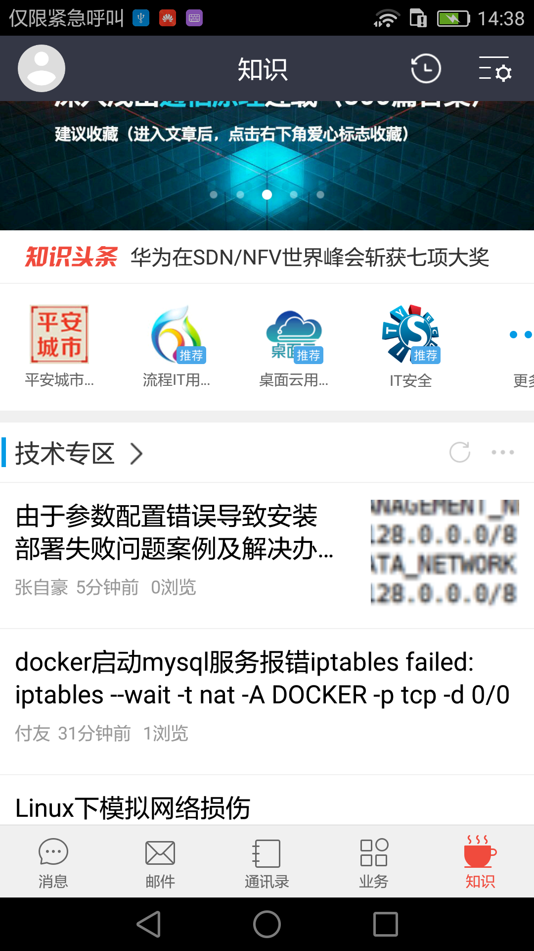
HUAWEI_NEXT_android_6.0 | test0002 | 知识技术专区详情页 | TechZoneDetailTest | 技术卡片放在首页第一位 | 点击底部menu的知识;点击取消更新;获取首页知识技术列表第一条数据;点击首页技术列表第一条数据进入到详情页; | 获取详情页到标题，并与首页第一条数据标题进行对比 | 通过
HUAWEI_NEXT_android_6.0 | test0004 | 技术专区刷新 | TechZoneRefreTest | 技术卡片放在首页第一位 | 点击底部菜单的知识按钮;点击取消更新;点击技术专区到刷新按钮;获取首页技术专区卡片列表的第一个数据项的标题值;获取首页技术专区卡片列表的第二个数据项的标题值;获取首页技术专区卡片列表的第三个数据项的标题值;点击技术专区卡片进入到技术专区列表; | 检查点步骤获取技术专区卡片列表的第一个数据项的标题值;获取技术专区列表卡片的第二个数据项的标题值;获取技术专区列表卡片的第三个数据项的标题值; | 通过

